Criterios evaluación oportunida
Criterio de Evaluación de Beneficio |  |  | Criterio de Evaluación de Esfuerzo

Calificación | Descripción | Valor |  | MUY ALTO
MUY BAJO | El Beneficio potencial de aprovechar la oportunidad es muy bajo frente a los siguientes aspectos: el logro de las metas, la cobertura de los servicios, la satisfacción de los clientes, la mejora de los procesos, la reputación de la entidad, la disminución de costos de operación. | 1 | 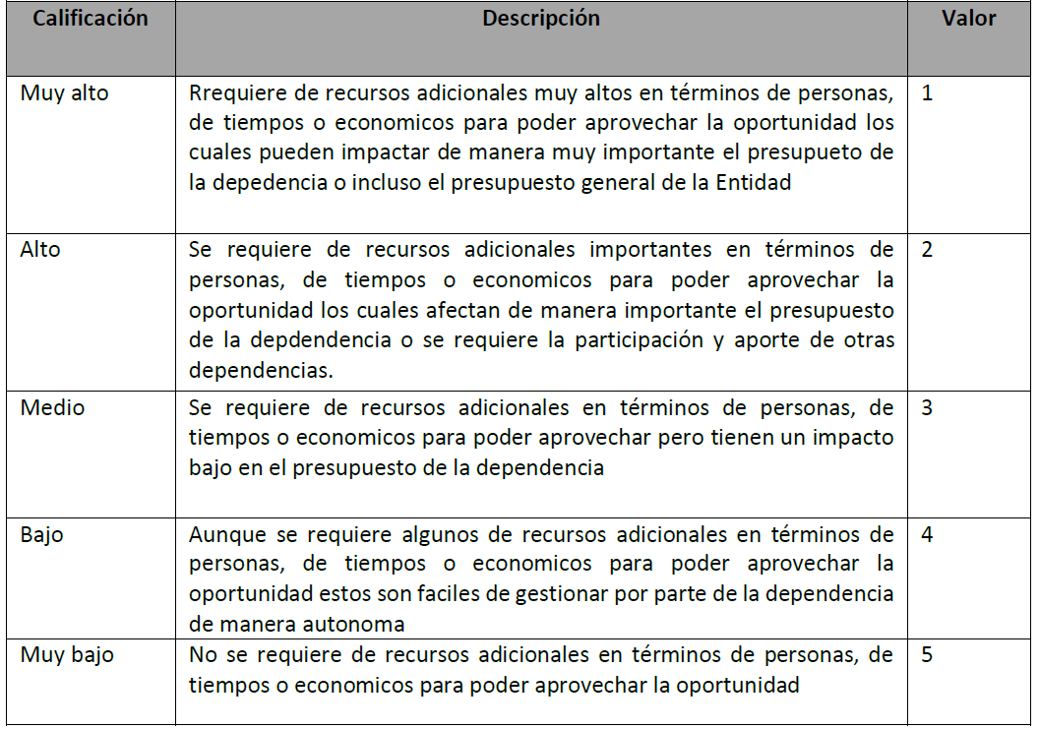 | ALTO
BAJO | El Beneficio potencial de aprovechar la oportunidad es bajo frente a los siguientes aspectos: el logro de las metas, la cobertura de los servicios, la satisfacción de los clientes, la mejora de los procesos, la reputación de la entidad, la disminución de costos de operación. | 2 |  | MEDIO
MEDIO | El Beneficio potencial de aprovechar la oportunidad es medio frente a los siguientes aspectos: el logro de las metas, la cobertura de los servicios, la satisfacción de los clientes, la mejora de los procesos, la reputación de la entidad, la disminución de costos de operación. | 3 |  | BAJO
ALTO | El Beneficio potencial de aprovechar la oportunidad es alto frente a los siguientes aspectos: el logro de las metas, la cobertura de los servicios, la satisfacción de los clientes, la mejora de los procesos, la reputación de la entidad, la disminución de costos de operación, | 4 |  | MUY BAJO
MUY ALTO | El Beneficio potencial de aprovechar la oportunidad es muy alto frente a los siguientes aspectos: el logro de las metas, la cobertura de los servicios, la satisfacción de los clientes, la mejora de los procesos, la reputación de la Entidad, la disminución de costos de operación. | 5

MUY BAJO |  | MUY ALTO
BAJO |  | ALTO
MEDIO |  | MEDIO
ALTO |  | BAJO
MUY ALTO |  | MUY BAJO

